댐핑 인덕터
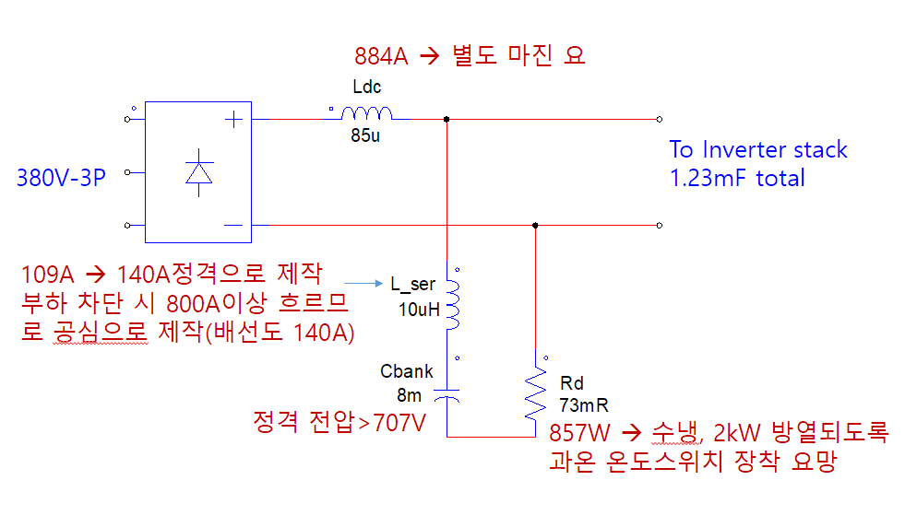
댐핑 인덕터 설계 시트 |  |  |  |  |  | 50SQ 외경 14.5mm

Pin |  | kW |  |  |  | CS-200
Vin[V] |  | V |  |  |  | Cut Core
Vripple factor |  |  |  |  |  | a | 19 | mm | 유효 단면적에 영향 |  |  | 권선 | 50SQ 전선 |  |  | <동 파이프 발열량 계산 공식>
Vaverage | 2.4642 | V |  | 109*2*3.14*360*10*10^-6 | I*2*π*360*10uH | b | 25 | mm | 권선에따른 고려 [권선 외경과,타입(복층)]에 영향 |  |  | 권선 단면적 |  | mm^2 | 1. 동파이프 권선 단면적 | 사용 재료 | 타프피치 동
Duty Ratio | 50 | % |  |  |  | c | 83 | mm | 권선 턴수 (권선 외경과, 권선사이갭등) 영향 |  |  | 층당 권선수 | 6 | turn | 2. 한층에 감기는 권선수 | 도체 고유전기저항 | 1.75 | [Ωm×10E-8]
Frequency | 360 | Hz |  |  |  | d | 50 | mm | 유효 단면적에 영향, 인덕터 최소 턴수 감소시키려면 d증가 |  |  | 권선층 | 5 | 층 | 3. 권선 층수 [(층당권선수*권선층)= 총 권선수] | 도체의 온도저항계수 | 0.0039 | at 20℃
Ton | 1.3888888889 | ms |  |  |  | e | 63 | mm |  |  |  | 전류 밀도 | #DIV/0! | A/mm^2 |  | 도체의 온도 | 45 | ℃
Vin,min % |  | % |  |  |  |  |  |  |  |  |  |  |  |  |  | 도체의 산출저항 | 1.920625 | [Ωm×10E-8]
Vin,min |  | V |  |  |  | c+gap paper | 84 | mm |  |  |  | 측정값 검증 |  |  |  | 도체의 산출 전도도 | 52066385 | [SIMENS/m]
Vdc,min |  | V |  |  |  |  |  |  |  |  |  | V*Ton | 3.4 | V*ms |  | 비투자율 | 1 | ui
Iin,dc |  | A |  |  |  | f | 122 | mm |  |  |  |  |  |  |  | 주파수 | 0.001 | [Hz] | DC 전류
Ripple |  | % |  |  |  | 고정홀 | 0.8 | mm |  |  |  |  |  |  |  | Skin Depth | 2205.7 | [mm]
Iripple | 330 | A |  | L_ser P_P |  | 유효단면적 | 9.1 | cm^2 | a*d 에서 고정홀만큼의 면적을 빼줌 | 코아 단가 |  |  |  |  |  | 배선길이 | 23000.0 | [mm]
Inductance | 0.0095069444444 | mH |  |  |  | 중량 | 2.1967065 | Kg |  | 0.5 | 만원 |  |  |  |  | 두께 : 파이프 | 1.0 | [mm] |  | 2. mmSQ당 전류가 15A이하가 되록 선정
Frequency Cut Off |  | Hz |  |  |  |  |  |  |  | 철손 |  | <Cut-off frequency> |  |  |  | Min(스킨뎁스,두께) | 1.0 | [mm]
DC Capacitor |  | uF |  |  |  |  |  |  |  | 6.5901195 | W | dc콘덴서 | 9000 | uF |  | 파이프 외경 | 9.5 | [mm] |  | 2. mmSQ당 전류가 15A이하가 되록 선정
Saturation Current | 544.5 | A |  |  |  |  |  |  |  |  |  | dc인덕터 | 426 | uH |  | 단면적 | 26.7 | [mmSQ]
 |  |  |  |  |  | AP(Area Product) | 188.825 | cm^4 |  | 동손 |  | cut-off주파수 | 81.32317052 | Hz (결과) |  | 인가전류 | 109.0 | [A] |  | 1.DC 예상 전류 입력
Bmax | 1.45 | Tesla |  |  |  | MLT(Mean Length of Turn) | 19.891 | cm |  | 196.5 | W | <Cut-off frequency> |  |  |  | mmSQ당 전류 | 4.1 | [A] |  | 3. 15A 이하 확인
Temperature Rise | 50 | ℃ |  |  |  | Ac(Core Area) | 9.1 | cm^2 |  |  |  | dc콘덴서 | 2800 | uF |  | 발열량(동손) | 196.5 | [W]
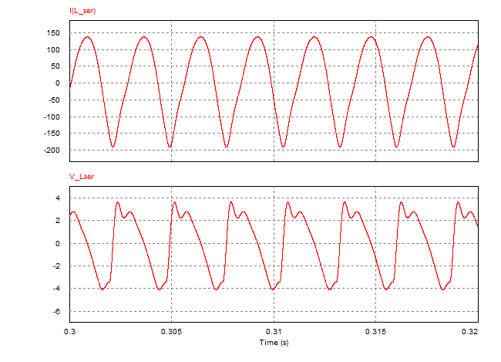
Core | Iron Cut Core |  |  |  |  | Wa(Window Area) | 20.75 | cm^2 |  | 손실 합계 |  | dc인덕터 | 450 | uH
Core Configuration | C core |  |  |  |  | At(Area of Core surface) | 555.44 | cm^2 |  | 203.1 | W | cut-off주파수 | 141.85840866 | Hz (결과)
dB | 0.87878787879 | Tesla |  |  |  |  |  |  |  |  |  | <소선 단가>
코아 | Cut Core |  |  |  |  | G | 8.3 | cm |  | 손실 비율 |  | 25파이 2.5t | 17848 | 원/m
유효단면적 | 9.12 | cm^2 |  | CS-200의 단면적 |  |  |  |  |  | #DIV/0! | % | 25파이 3.0t | 20942 | 원/m
병렬수 | 1 | 조 |  |  |  | nging | 1 | 조 |  |  |  | 22파이 2.5t | 15468 | 원/m
총단면적 | 9.12 | cm^2 |  |  |  | AP(Area Product) total | 188.825 | cm^4 |  |  |  | 22파이 3.0t | 18086 | 원/m
 |  |  |  |  |  | Ac(Core Area) total | 9.1 | cm^2 |  | 권선 단가 |  | 19파이 2t | 12475 | 원/m
Minimum turn number | 5 | Turns |  |  |  | MLT(Mean Length Turn total) | 19.891 | cm |  | 23 | 권선길이[m] | 15.9파이 1.5t | 7900 | 원/m
Gap | 0.24 | cm |  |  |  | Wtfe(Core Weight) | 2.1967065 | Kg |  | 12475.0 | 원/m | 15.9파이 2t | 10200 | 원/m
Gap 수 | 2 |  | 실제적용 Gap |  |  |  |  |  |  | 28.7 | 만원 | 12.7파이 1.5t | 6850 | 원/m
Gap Paper | 0.12 | cm | 1 | mm |  |  |  |  |  | 코아+권선 단가 |  | 12.7파이 1.1t | 5200 | 원/m
Gap Paper/코아 길이(소) | 6.3157894737 | % |  |  |  |  |  |  |  | 29.2 | 만원 | 12.7파이 1t, 코팅 | 5200 | 원/m
계산 L값 | 11.938052084 | uH |  |  |  |  |  |  |  |  |  | 9.5파이 1t, 코팅 | 3780 | 원/m
Fringing Factor | 1.195885073
예상 L | 11.369212951 | uH

권선폭 | 40 | mm
권선두께 | 4 | mm
권선 단면적 | 160 | mm^2
권선수 | 40
절연층두께 | 0.1 | mm
권선고 | 800.5 | mm
권선면적 | 320 | cm^2
창이용율 | 1542.1686747

